Planilla de Cotizacion
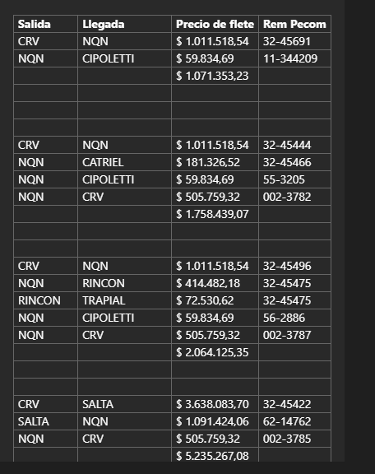
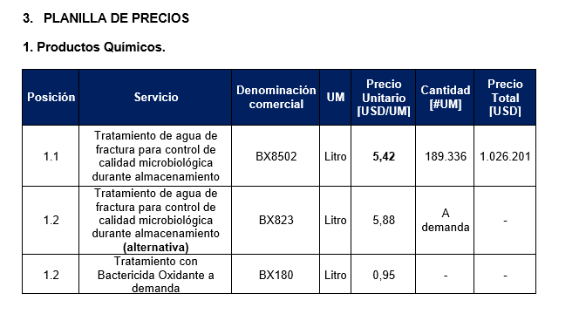
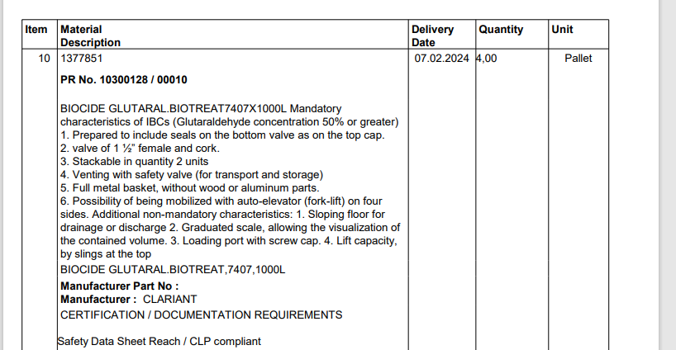
TC | 834.5 | 2024-02-16 | Ref: Cotización Divisas Venta |  |  |  |  |  |  |  |  | GE
 |  |  |  |  |  |  |  |  |  |  |  | 5.50%
Situación | Denominación comercial | Costo Rep [USD/lt] | Cantidad [Lts] | Opción | Imp País | Flete [USD/lt] | CR con flete [USD/lt] | Precio unitario [USD/litro] | K | Costo total [USD] | Venta Total [USD] | CP | CP
TOTAL (ene-23) | BX855 | 4.60 | 4,000 |  |  | 0.09 | 4.69 | 7.32 | 1.56 | 18,763 | 29,280 | 8,907 | 30.4%
TOTAL (ene-23) | BX855 | 4.60 | 4,000 |  |  | 0.09 | 4.69 | 6.80 | 1.45 | 18,763 | 27,200 | 6,941 | 25.5%
TOTAL (ene-23) | BX855 | 4.60 | 4,000 |  |  | 0.09 | 4.69 | 6.10 | 1.30 | 18,763 | 24,400 | 4,295 | 17.6%

Referencias
Biotreat Clariant | 16207 |  | Feb-23 |  |  |  |  | 5.32 |  | -22% | Variación respecto de precio con K=1,45
BX8502 | 43% Gluta + 7% Alquil |  | Feb-23 | CVA |  |  |  | 5.42 | 1.30 | -20%
BX823 | Gluta + Quat |  | Feb-23 | CVA |  |  |  | 5.88 |  | -14%
BX823 | Gluta + Quat |  |  | Exxon |  |  |  | 5.93 | 1.44 | -13%

Plazo de entrega 10 - 20 días hábiles

Ref
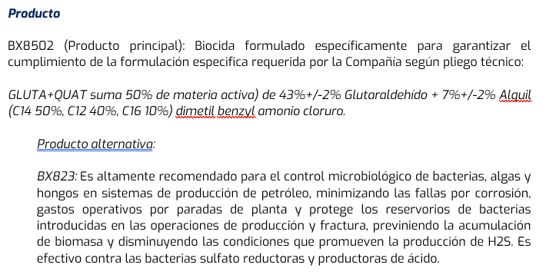
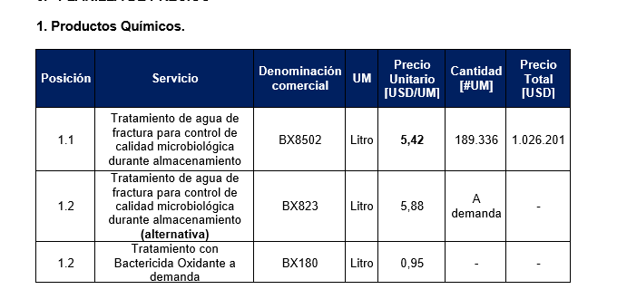
CVA

